Datos personales
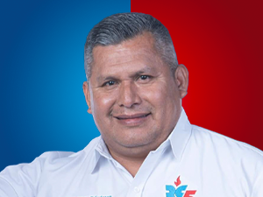

Nombres: | Comps Pascacio
Apellidos: | Córdova Díaz
Facebook: | https://www.facebook.com/compscordova/
Twitter: | @compscordova
Descripción:

